Sheet1
以下のサイトから郵便番号データ（加工済バージョン）の最新データを取得
http://zipcloud.ibsnet.co.jp/#EditSpec

ローカルにて展開すると、x-ken-all.csvというcsv形式のファイルが取得できる。
しかし、このファイルは、Shift-JISの文字コードが使用されているためこのままDBにインポートすると
文字化けしてしまう。

そこで、以下のツールにて、文字コードをUTF-8に変換したCSVファイルを出力する
SQLiteDatabaseBrowserPortable
ダウンロード先：http://sqlitebrowser.org/
参考サイト：https://tamomoru.com/dev_blog/article/39

ツールを開く
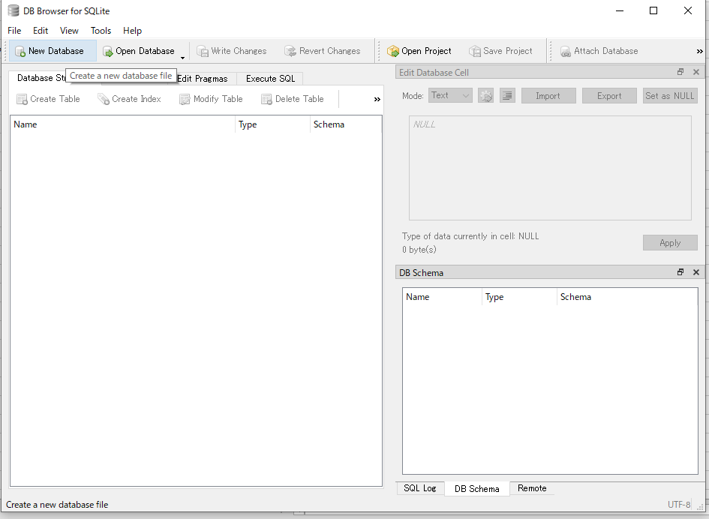

New Databaseを押下

ファイル名を入力し、OK押下

テーブル項目は、キャンセル

Table from CSVを選ぶ
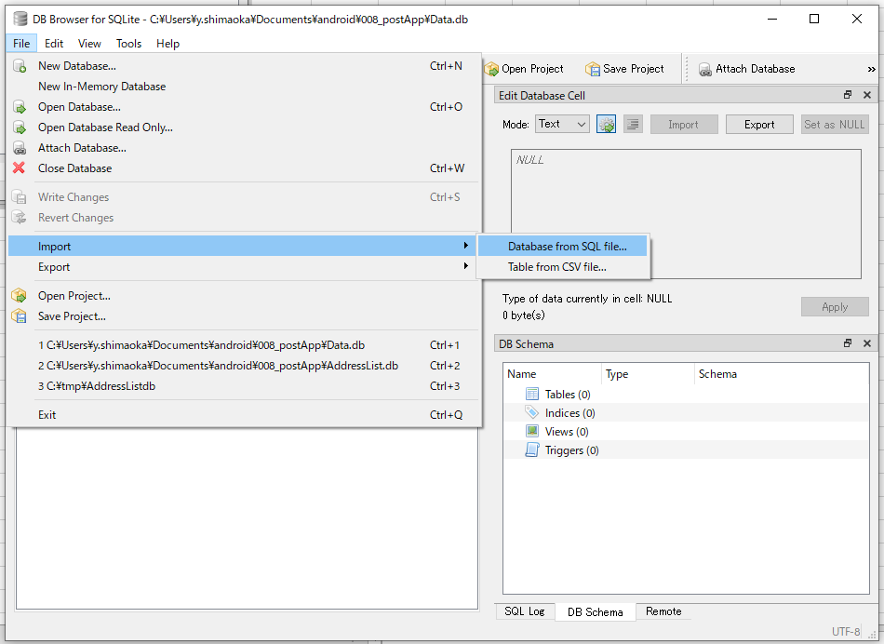

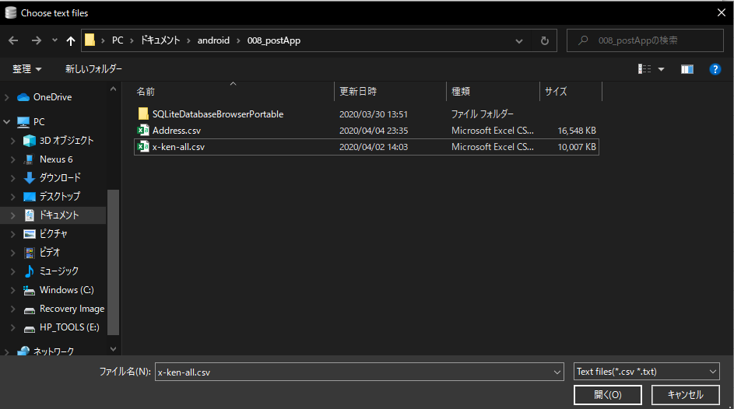

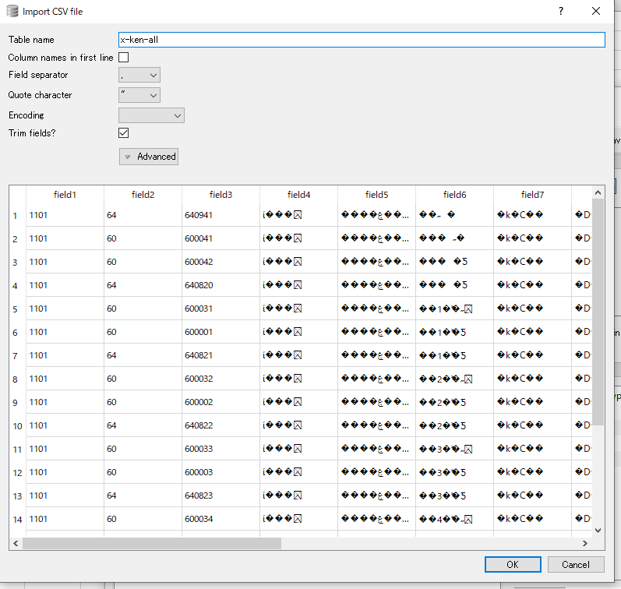

EncordingにShift-JISを入力
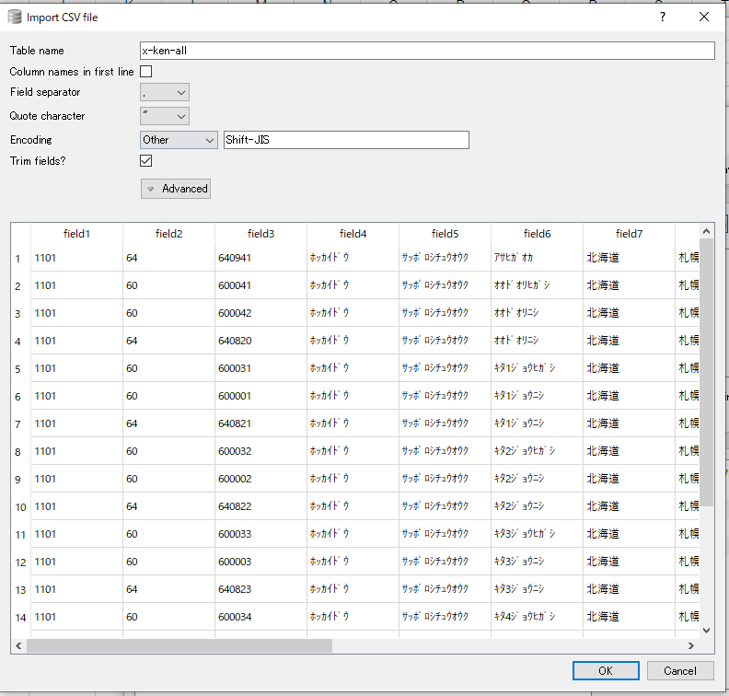

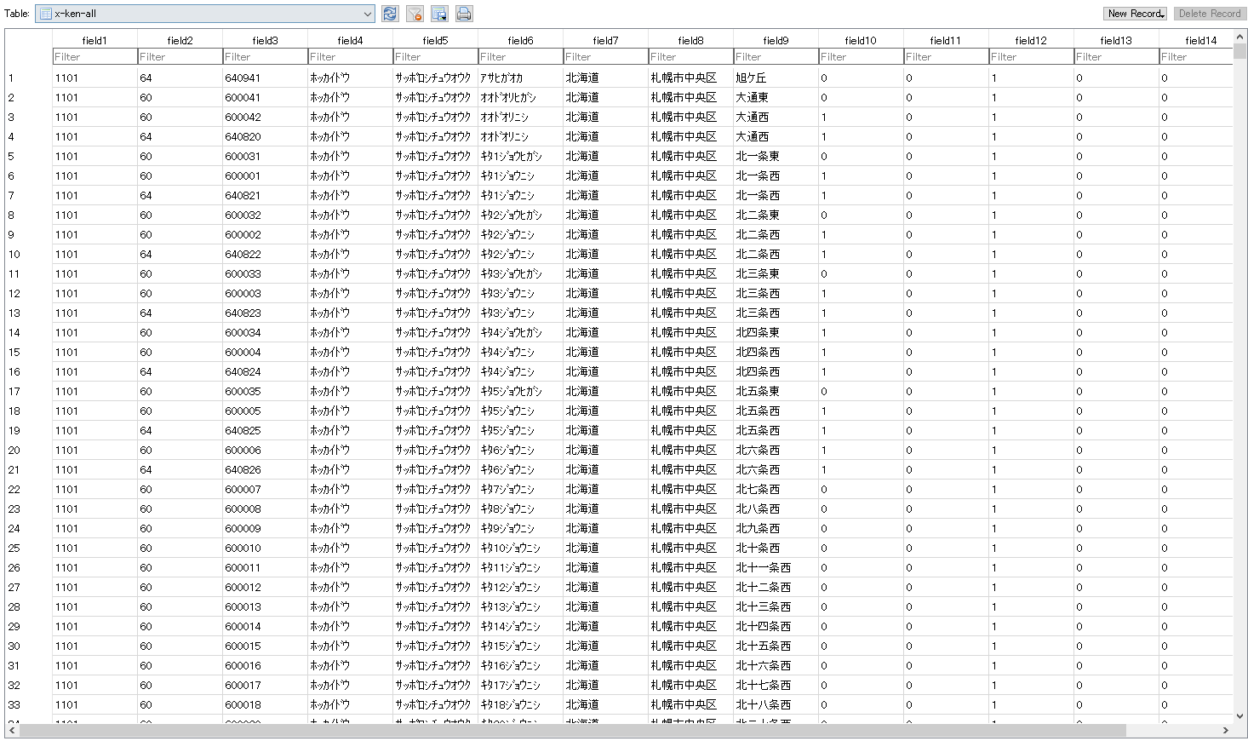

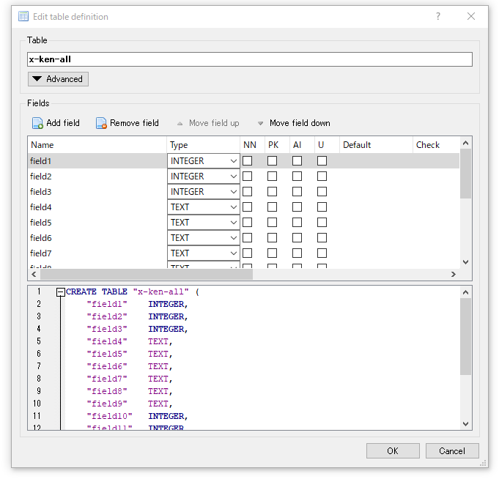

TypeをすべてTEXTに変更

エクスポートを選ぶ

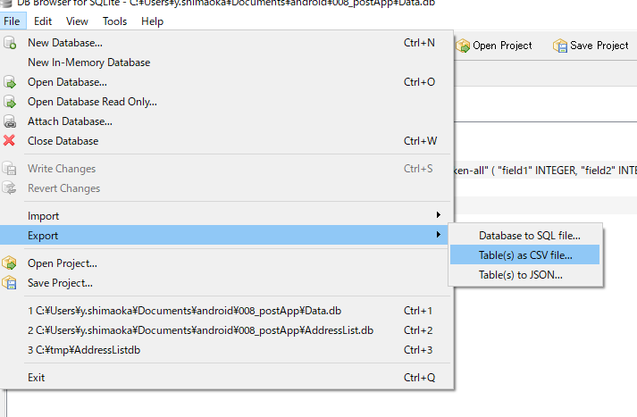

エクスポートで出力されたファイルを、AndroidStadioのassetsにコピー

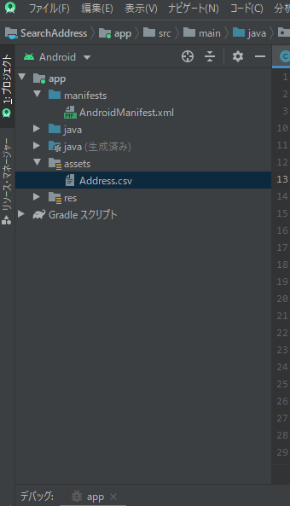

アプリから更新ボタンを押下し、5分ほど待つ。

